Лист1
 |  |  |  |  | 0 | 1 | 2 | 3 | 4 | 5 | 6 | 7 | 8 | 9 | q
 |  | № | λ | труд | f1 | f2 | f3 | f4 | f5 | f6 | f7 | f8 | f9 | f10 | кол-во
 | 0 | 7 | 1.50 | 7000 | 100 | 0 | 0 | 50 | 0 | 0 | 110 | 0 | 200.00 | 0 | 25
 | 1 | 14 | 3.90 | 4000 | 0 | 0 | 150 | 30 | 0 | 0 | 0 | 0 | 180.00 | 0 | 15
 | 2 | 13 | 0.60 | 3000 | 0 | 50 | 50 | 0 | 0 | 80 | 0 | 100 | 0.00 | 0 | 20
 | 3 | 4 | 2.30 | 4000 | 120 | 40 | 0 | 0 | 0 | 30 | 0 | 180 | 0.00 | 0 | 25
 | 4 | 18 | 0.90 | 8000 | 200 | 0 | 110 | 0 | 120 | 0 | 0 | 0 | 40.00 | 30 | 20
 |  |  |  | файла | 370 | 250 | 360 | 280 | 320 | 375 | 280 | 350 | 140.00 | 350
 |  |  |  | блока | 40 | 30 | 75 | 40 | 40 | 50 | 40 | 75 | 25.00 | 20

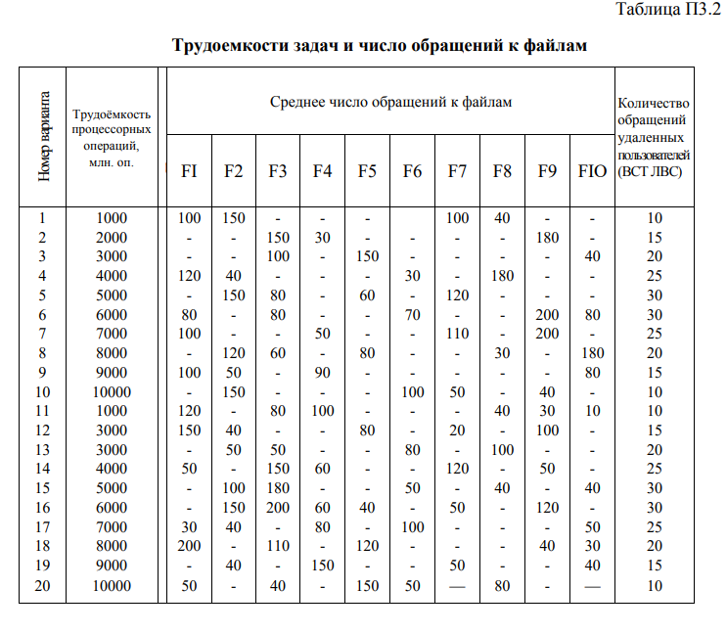
Интенсивность поступления |  |  |  |  |  |  |  |  |  |  |  | Коэффициент пропорциональности
 | = | 9.20 |  |  |  |  |  |  |  |  |  |  | k = | 0.5

Доля задач класса m в общей смеси
 | P = | 0.16
 |  | 0.42
 |  | 0.07 | 1
 |  | 0.25
 |  | 0.10

Трудоёмкость процессорных операций
 | θ = | 4.815E+09 |  | 1.141E+09 |  |  | 1141.30
 |  |  |  | 1.696E+09 |  |  | 1695.65
 |  |  |  | 1.957E+08 | 4.815E+09 |  | 195.65 | 4815
 |  |  |  | 1.000E+09 |  |  | 1000.00
 |  |  |  | 7.826E+08 |  |  | 782.61

Второй начальным момент трудоёмкости
 | θ2 = | 5.829E+18 |  | 1.30E+18
 |  |  |  | 2.88E+18
 |  |  |  | 3.83E+16 | 5.83E+18
 |  |  |  | 1.00E+18
 |  |  |  | 6.12E+17

Минимальное и оптимальное быстродействие
1 | L = | 1.145E+10 | Li = | 1.712E+09 |  | L2i = | 1.95E+18
2 | B > | 1.145E+10 |  | 6.613E+09 |  |  | 1.12E+19
 | L2 = | 1.60E+19 |  | 1.174E+08 |  |  | 2.30E+16
 | Bopt = | 1.853E+10 |  | 2.300E+09 |  |  | 2.30E+18
 |  |  |  | 7.043E+08 |  |  | 5.51E+17

Время ожидания заявок
 | δ = | 0.100 | δ2 = | 0.010 |  | λ | 1.50
 |  | 0.148 |  | 0.022 |  |  | 3.90
 |  | 0.017 |  | 0.000 |  |  | 0.60
 |  | 0.087 |  | 0.008 |  |  | 2.30
 |  | 0.068 |  | 0.005 |  |  | 0.90

Загрузка системы
 | R = | 0.1224 | ρ = | 0.15 | ρ2 = | 0.015
 |  |  |  | 0.58 |  | 0.086
 |  |  |  | 0.01 |  | 0.000
 |  |  |  | 0.20 |  | 0.018
 |  |  |  | 0.06 |  | 0.004

Рассчёт времени для заявок

3

 |  | Относительный приоритет
 |  | W2 = | 0.11417736563
 |  | W1 = | 37.33128835

 |  | Без приоритета
 |  | W3 = | 6.8077286644
 |  | W4 = | 6.75231412
 |  | W5 = | 7.103212546

 |  | λ | θ | W | δ | τ | τ ssd
4.00 | ОП1 | 2.30 | 1.142E-01 | 0.01613045482 | 0.087 | 0.435 | 0.258
5.00 | ОП2 | 0.90 | 7.826E+08 | 0.11417736563 | 0.068 | 1.111 | 0.168
1.00 | БП1 | 1.50 | 1.410E+09 | 6.8077286644 | 0.100 | 0.667 | 0.358
2.00 | БП2 | 3.90 | 1.696E+09 | 7.103212546 | 0.148 | 0.256 | 0.242
3.00 | БП3 | 0.60 | 1.957E+08 | 6.75231412 | 0.017 | 1.667 | 0.423

 |  |  |  | p*d | 0 | 1 | 2 | 3 | 4 | 5 | 6 | 7 | 8 | 9
4 | D | 65.87 |  | 0 | 16.30 | 0.00 | 0.00 | 8.15 | 0.00 | 0.00 | 17.93 | 0.00 | 32.61 | 0.00
 |  | 13.26 |  | 1 | 0.00 | 0.00 | 63.59 | 12.72 | 0.00 | 0.00 | 0.00 | 0.00 | 76.30 | 0.00
 |  | 77.61 |  | 2 | 0.00 | 3.26 | 3.26 | 0.00 | 0.00 | 5.22 | 0.00 | 6.52 | 0.00 | 0.00
 |  | 20.87 |  | 3 | 30.00 | 10.00 | 0.00 | 0.00 | 0.00 | 7.50 | 0.00 | 45.00 | 0.00 | 0.00
 |  | 11.74 |  | 4 | 19.57 | 0.00 | 10.76 | 0.00 | 11.74 | 0.00 | 0.00 | 0.00 | 3.91 | 2.93
 |  | 12.72
 |  | 17.93
 |  | 51.52
 |  | 112.83
 |  | 2.93

5 | D0 | 387.28

 |  |  |  | lk*D |  |  |  |  |  |  |  |  |  |  |  | сумма
6 | lcp | 47.13 |  |  | 2635 | 398 | 5821 | 835 | 470 | 636 | 717 | 3864 | 2821 | 59 |  | 18254

 |  |  |  | p*q
7 | Q | 19.95 |  |  | 4.08
 |  |  |  |  | 6.36
 |  |  |  |  | 1.30
 |  |  |  |  | 6.25
 |  |  |  |  | 1.96

8 | H | 408.23

9 | θ0 | 1.1795E+07 |  | 11795404

10 | Z | 3075

